現状コストⅠ
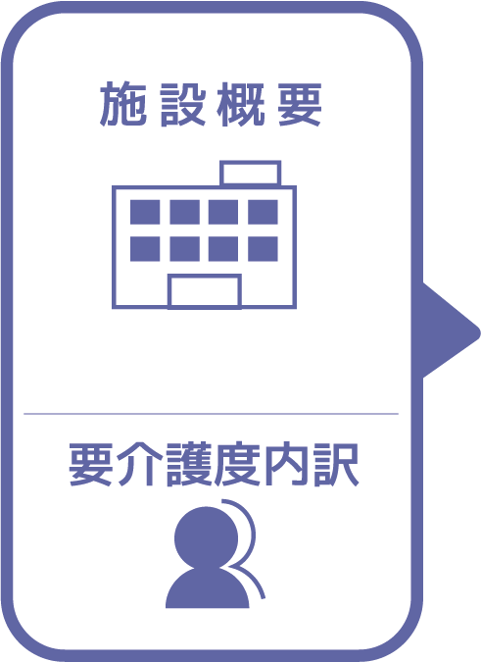
施設名 | しかまの里
種類 | 特別養護老人ホーム
職員数（人） | 32
夜勤人数（人）/日 | 4
平均賃金/月 | ¥25
平均分単価（円） | ¥0
定員（人） | 70
Ⅰ Ⅱ（人） | 0
Ⅲ（人） | 13
Ⅳ（人） | 32
Ⅴ（人） | 24

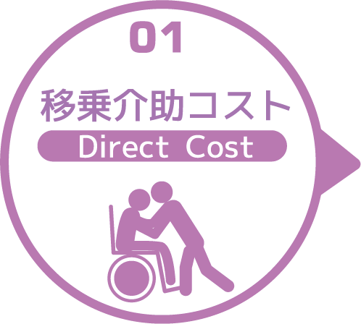
寝室 | 移乗介助対象者（人） | うち二人介助を要する対象者数（人） | のべ介助者数（人）/日 | 介助対象者一人当たりの所要時間（分） | 介助対象者一人当たりの移乗回数/日 | 必要コスト/月 | 必要コスト/年
 | 63 | 36 | 990 | 5 | 10 | ¥14,850 | ¥178,200
脱衣室 | 移乗介助対象者（人） | うち二人介助を要する対象者数（人） | のべ介助者数（人）/日 | 介助対象者一人当たりの所要時間（分） | 介助対象者一人当たりの移乗回数/日 | 必要コスト/月 | 必要コスト/年
 | 62 | 36 | 196 | 5 | 2 | ¥68,600 | ¥823,200
浴室 | 移乗介助対象者（人） | うち二人介助を要する対象者数（人） | のべ介助者数（人）/日 | 介助対象者一人当たりの所要時間（分） | 介助対象者一人当たりの移乗回数/日 | 必要コスト/月 | 必要コスト/年
 | 62 | 36 | 196 | 5 | 2 | ¥2,940 | ¥35,280
トイレ | 移乗介助対象者（人） | うち二人介助を要する対象者数（人） | のべ介助者数（人）/日 | 介助対象者一人当たりの所要時間（分） | 介助対象者一人当たりの移乗回数/日 | 必要コスト/月 | 必要コスト/年
 | 62 | 36 | 1176 | 5 | 12 | ¥588 | ¥7,056
 |  |  |  |  |  | コスト合計/月 | コスト合計/年
 |  |  |  |  |  | ¥86,978 | ¥1,043,736

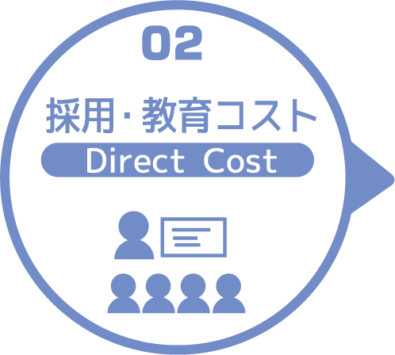
求人広告 | 一ヵ月あたり求人サイト掲載費用/月 | 掲載期間（月）/年 |  |  |  |  | 総コスト/年
 | ¥0 | 1 |  |  |  |  | ¥0
面接 | 一ヵ月あたり面接人数（人）/月 | 一人あたり平均面接時間（分） |  |  |  | 面接コスト/月 | 必要コスト/年
 | 6 | 30 |  |  |  | ¥18 | ¥216
新人研修（OJT） | 年間入社人数（人）/年 | 一人あたり研修担当職員数/人 | 一日あたり研修時間（分）/日 | 研修期間日数（日） |  | 研修コスト/入社一人 | 必要コスト/年
 | 10 | 1 | 480 | 90 |  | ¥4,320 | ¥43,200
外部研修 | 研修回数/年 | 平均参加費/回 |  |  |  |  | 必要コスト/年
 | 0 | ¥0 |  |  |  |  | ¥0
 |  |  |  |  |  | コスト合計/月 | コスト合計/年
 |  |  |  |  |  | ¥4,338 | ¥43,416

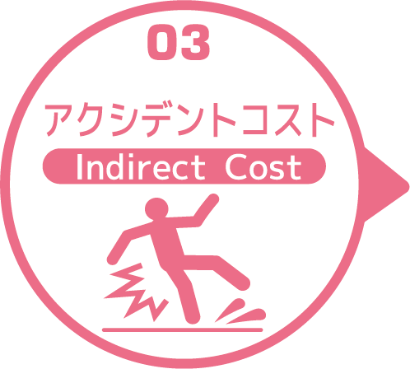
皮膚剥離 | 発生件数/月 | 一件あたり処置時間（分）/件 | 一件あたり報告書作成時間（分）/件 |  |  | 必要コスト/月 | 必要コスト/年
 | 8 | 3 | 15 |  |  | ¥14 | ¥173
褥瘡 | 発生件数/月 | 一件あたり処置時間（分）/件 | 一件あたり報告書作成時間（分）/件 |  |  | 必要コスト/月 | 必要コスト/年
 | 2 | 5 | 15 |  |  | ¥4 | ¥48
骨折 | 発生件数/月 |  | 一件あたり報告書作成時間（分）/件 |  |  | 必要コスト/月 | 必要コスト/年
 | 1 |  | 15 |  |  | ¥2 | ¥18
通院 | 発生件数/月 | 一件あたり通院介助時間（分）/件 | 一件あたり介助者数（人）/件 |  |  |  | 必要コスト/年
 | 14 | 50 | 1 |  |  |  | ¥70
入院 | 発生件数/年 | 一件あたり平均入院期間（日）/件 |  |  |  |  | 損失コスト/年
 | 3 | 15 |  |  |  |  | ¥522,000
 |  |  |  |  |  | コスト合計/月 | コスト合計/年
 |  |  |  |  |  | ¥20 | ¥522,309

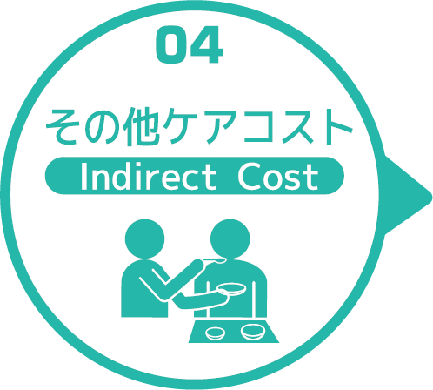
オムツコスト （パッド含む） | オムツ使用者（人） | 一日あたり総使用枚数/(人) | 一枚あたりオムツ単価/枚 |  |  | 必要コスト/月 | 必要コスト/年
 | 68 | 180 | ¥100 |  |  | ¥36,720,000 | ¥440,640,000
オムツ交換コスト | 介助が必要な対象者（人） | うち二人介助を要する対象者（人） | のべ介助者数（人）/日 | 介助対象者一人当たりの介助所要時間（分） | 介助対象者一人当たりの交換回数/日 | 必要コスト/月 | 必要コスト/年
 | 68 | 0 | 0 | 0 | 0 | ¥0 | ¥0
食事介助コスト | 介助が必要な対象者（人） | 食事介助に付くスタッフ（人）/回 |  | 介助対象者一人当たりの介助所要時間（分） | 介助対象者一人当たりの介助回数/日 | 必要コスト/月 | 必要コスト/年
 | 35 | 0 |  | 0 | 0 | ¥0 | ¥0
 |  |  |  |  |  | コスト合計/月 | コスト合計/年
 |  |  |  |  |  | ¥36,720,000 | ¥440,640,000
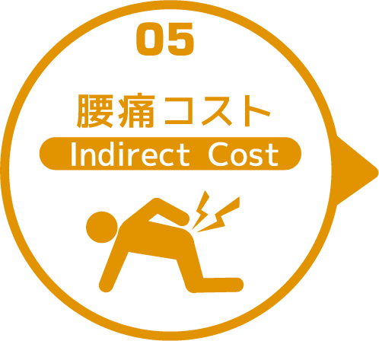

 | 介護職員数 | 年間サービス活動収益（売上） | 人件費率 | 腰痛保持率 | 低下能力係数 |  | 損失コスト
 | 32 | ¥296,380,000 | 65% | 0% | 7% |  | ¥0

 |  |  |  |  |  | 月間総コスト | 年間総コスト
 |  |  |  |  |  | ¥36,811,335.90 | ¥442,249,461

